Лист1
Тест для 5 класса по теме: "Простейшие геометрические фигуры"

№ | Вопрос | Вариант ответа | Баллы
1 | Он бывает равнобедренный, прямоугольный и равносторонний. | треугольник | 1
2 | Все его стороны равны. | ромб | 1
3 | Как называют треугольник, который имеет угол в 90 градусов? | прямоугольный | 1
4 | Скольки градусам равен каждый угол квадрата? | 90 | 1
5 | Фигура, у которой все стороны равны, а углы нет, называется: | ромб | 1
6 | Чему равен каждый угол прямоугольника? | 90 | 1
7 | 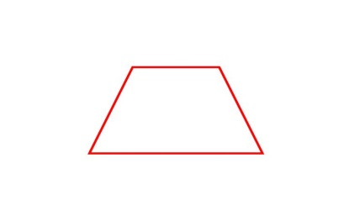 Какая фигура изображена на картинке? | трапеция | 1
8 | Фигура, которая имеет начало, но не имеет конца, называется: | луч | 1
9 | Фигура, которая не имеет начала и не имеет конца, называется: | прямая | 1
10 | Какая фигура изображена на картинке? | прямоугольник | 1
11 | Фигура, которую изображают при помощи циркуля, называется: | круг | 1
12 | Фигура, имеющая форму яйца, называется: | овал | 1
13 | Самая известная фигура великого художника, называется: | квадрат | 1
14 | С какой фигурой ассоциируется пирамида? | треугольник | 1
15 | Продолжите крылатое выражение: "Замкнутый …" | круг | 1
 | Результат | 15
 | Оценка | 5

